List1
Příloha č. 4 - specifikace plnění VZ - čistící, úklidové prostředky, drogistické a jiné zboží - ÚKZÚZ Olomouc, Oddělení majetkové správy, Šlechtitelů 23, Olomouc, PSČ 779 00
Popis zboží VZ 7/2019 ÚKZÚZ - OdMS Olomouc | obrázek + množství | ks/bal | cena za ks bez DPH | cena za ks s DPH | Cena celkem bez DPH | Cena celkem s DPH
1) Hadr univerzální PETR PROFI 150g/cm 35 x 40 cm, ZELENÁ BARVA | 6 | ks | 0.00 Kč | 0.00 Kč | 0.00 Kč | 0.00 Kč
2) Hadr univerzální PETR PROFI 150g/cm 35 x 40 cm, ŽLUTÁ BARVA | 6 | ks | 0.00 Kč | 0.00 Kč | 0.00 Kč | 0.00 Kč
3) Hadr univerzální PETR PROFI 150g/cm 35 x 40 cm, MODRÁ BARVA | 6 | ks | 0.00 Kč | 0.00 Kč | 0.00 Kč | 0.00 Kč
4) Toaletní papír Mini Jumbo CELTEX Lux, (č. 20165) o průměru 19 cm, bílý, 2 vrstvý, 12 ks v balení. Měkký a pevný, bílý toaletní papír. (prosím žádné jiné náhradní řešení) počet uváděn v baleních po 12 kusech. 20 balení po 12 kusech. Celkem 240 ks | 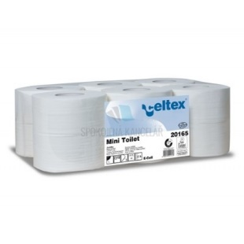 20 | bal | 0.00 Kč | 0.00 Kč | 0.00 Kč | 0.00 Kč
5) TORK 130034 Ručník "415" role 1vrstva bílá M2 /1role středové odvíjení zásobník typ M2, krabice po 6 kusech |  1 | bal | 0.00 Kč | 0.00 Kč | 0.00 Kč | 0.00 Kč
6) Sáčky do KOŠE 60 litrů - zatahovací, počet uváděn v rolích (v roli min 10 ks) | 10 | bal | 0.00 Kč | 0.00 Kč | 0.00 Kč | 0.00 Kč
7) Sáčky na odpadky 30 l 50 ks 9 mikronů, rozměry 50 × 60 cm | 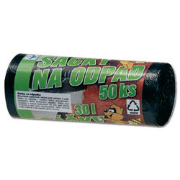 10 | bal | 0.00 Kč | 0.00 Kč | 0.00 Kč | 0.00 Kč
8) Sáčky na odpadky 70 l 40 ks v balení 63x85cm | 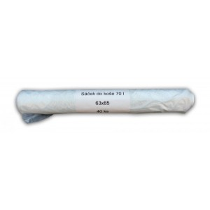 7 | bal | 0.00 Kč | 0.00 Kč | 0.00 Kč | 0.00 Kč
9) Hadr na podlahu s vysokou savostí, BÍLÉ barvy, rozměry cca 60x60 cm | 10 | ks | 0.00 Kč | 0.00 Kč | 0.00 Kč | 0.00 Kč
10) Larrin na rez a vodní kámen 5L | 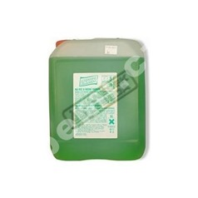 1 | ks | 0.00 Kč | 0.00 Kč | 0.00 Kč | 0.00 Kč
11) Jar na nádobí 500 ml citron | 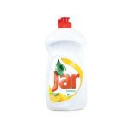 6 | ks | 0.00 Kč | 0.00 Kč | 0.00 Kč | 0.00 Kč
12) Lena květiny prostředek na mytí nádobí, balzám, 500 g | 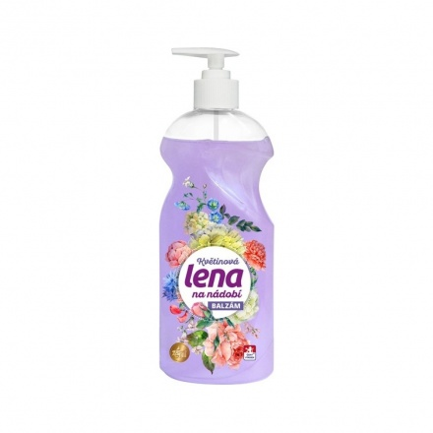 12 | ks | 0.00 Kč | 0.00 Kč | 0.00 Kč | 0.00 Kč
13) Tekuté mýdlo do dávkovačů v kanystru z plastu, objem 5 l, hustší konzistence,pouze bílá barva (nutno zdůraznit) - v minulosti dodáváno i přes tuto žádost mýdlo různé barvy | 4 | ks | 0.00 Kč | 0.00 Kč | 0.00 Kč | 0.00 Kč
14) Houbičky na nádobí, velké, 5 kusů v balení | 10 | bal | 0.00 Kč | 0.00 Kč | 0.00 Kč | 0.00 Kč
15) CLEAMEN 410 KOUPELNY S LESKEM, 5L | 1 | ks | 0.00 Kč | 0.00 Kč | 0.00 Kč | 0.00 Kč
16) Úklidová stěrka na podlahy dřevo - molitan 40cm ŽÁDNÝ JINÝ TYP STĚRKY !!!!!!!! | 4 | ks | 0.00 Kč | 0.00 Kč | 0.00 Kč | 0.00 Kč
17) Domestos Pine Fresh | 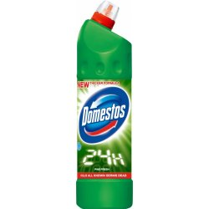 5 | ks | 0.00 Kč | 0.00 Kč | 0.00 Kč | 0.00 Kč
18) Domestos Atlantic |  5 | ks | 0.00 Kč | 0.00 Kč | 0.00 Kč | 0.00 Kč
19) CLEAMEN 310 EXTRA KYSELÝ NA WC A KERAMIKU | 4 | ks | 0.00 Kč | 0.00 Kč | 0.00 Kč | 0.00 Kč
20) CLEAMEN 311 ZÁSADITÝ WC | 4 | ks | 0.00 Kč | 0.00 Kč | 0.00 Kč | 0.00 Kč
Celkem |  |  |  |  | 0.00 Kč | 0.00 Kč

